Cap Instalada AIA PCIP
Linhas Produção | Embalagem com maior volume/hora | Regime PCIP |  |  |  | Calcúlo AIA
 |  | 1. Teórico |  | 2. Real |  | Capcidade de Formulação | Capacidade Instalada Xarope Ton/dia (Tempo Formulação)
 |  | Capacidade nominal teórica |  | Capacidade nominal real |  | Terminal Formulação 1 | 281
 |  | Emb./hora | Litros/24H | Emb./Hora | Litros/24H | Terminal Formulação 2 | 281
PET 01 | Garrafa 2,0L | 9,500 | 456,000 | 8,000 | 384,000 | Terminal Formulação 3 | 281
PET 02 | Garrafa 1.5L | 30,000 | 1,080,000 | 16,800 | 604,800 | TOTAL | 843
LATAS 10 | Lata 0,33L | 60,000 | 475,200 | 52,000 | 411,840
LATAS 11 | Lata 0,33L | 90,000 | 712,800 | 67,000 | 530,640
VTP 13 | Garrafa 0,30L | 30,000 | 216,000 | 22,000 | 158,400 | Dados da memória descritiva submetida à APA para o cáculo AIA para valiadação com a CCDR C
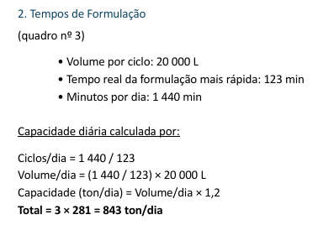
VTR 12 | Garrafa 0,33L | 51,900 | 411,048 | 28,000 | 221,760
BIB | Saco 20L | 320 | 153,600 | 272 | 130,560
Barris | Saco 20L | 80 | 38,400 | 75 | 36,000
Tanquetas | Tanqueta 18L | 1,080 | 466,560 | 180 | 77,760
Capacidade Instalada (L)/dia |  | - | 4,009,608 | - | 2555760
Capacidade Instalada (ton)/dia |  | - | 4,009,608 | - | 2,556

Temp Formulação
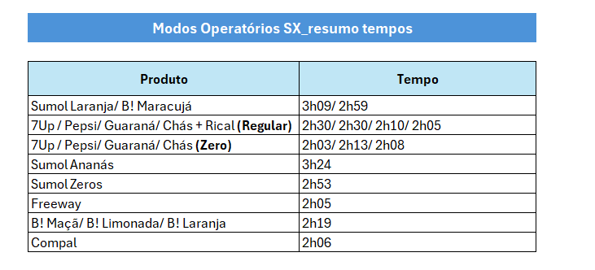
Tempo formulação xarope AIA

Dados_PET
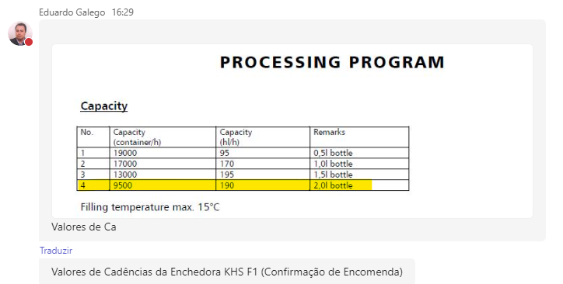
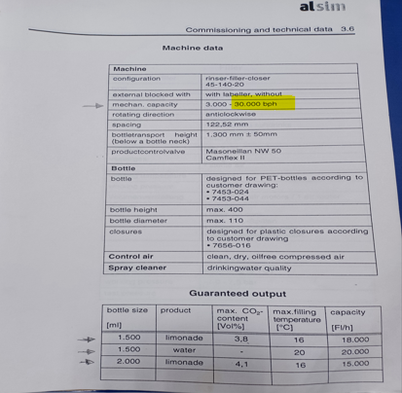
F1: | F2:

Dados_F10
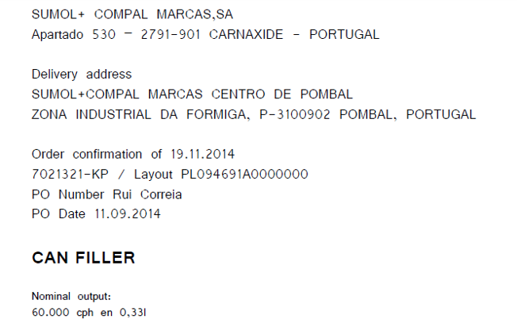
F10: | ENCHEDORA KRONES

Dados_VIDRO
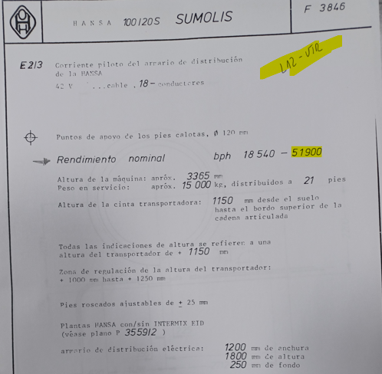
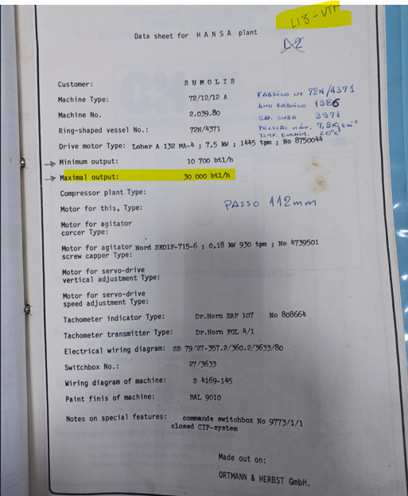
F12: | F13:

